Admin
CASE | CHỨC NĂNG | DỮ LIỆU MẪU | KẾT QUẢ MONG ĐỢI | TÌNH TRẠNG
1 | Đăng nhập
1.1 | Để trống |  | Thông báo yêu cầu nhập | DONE
 | 
1.2 | Sai username hoặc sai mật khẩu | (vytt, 123), (admin, 231) | Thông báo đăng nhập không thành công | DONE

1.4 | Đăng nhập đúng | admin@gmail.com, 123 | Chuyển đến trang chủ Dashboard | DONE

1.5 | Giao diện | Thiết kế | Đúng bản thiết kế | DONE
2 | Tạo tài khoản
2.1 | Để trống |  | Thông báo yêu cầu nhập | DONE
 | 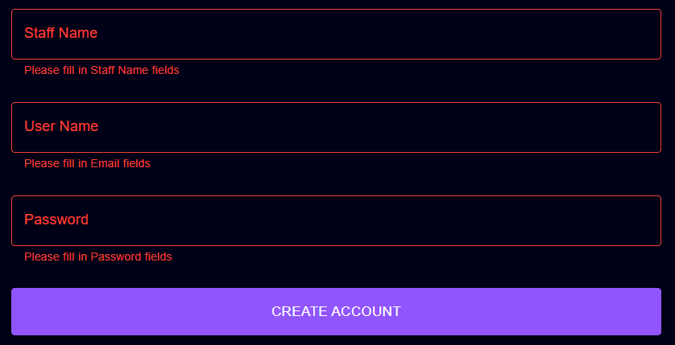
2.2 | Nhập username tồn tại trong hệ thống | vytt | - Thông báo lỗi username đã tồn tại trong hệ thống - Yêu cầu nhập lại | DONE
 | 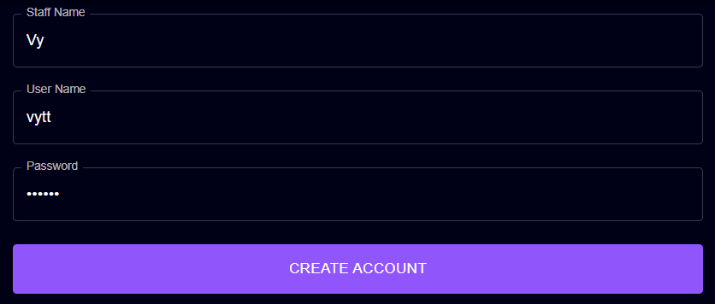
2.3 | Nhập password | "123" | - Password được hiển thị dưới dạng ẩn - Password phải ít nhất 6 ký tự | DONE
 | 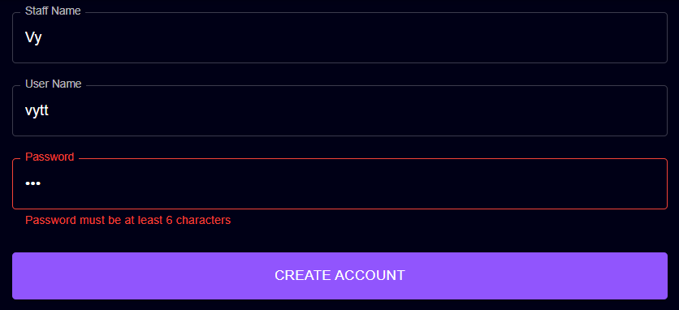
2.4 | Tạo tài khoản đúng | (Tran Vy, vytt5, 123456) | - Thông báo tạo tài khoản thành công - Chuyển về trang quản lý nhân viên | DONE
 | 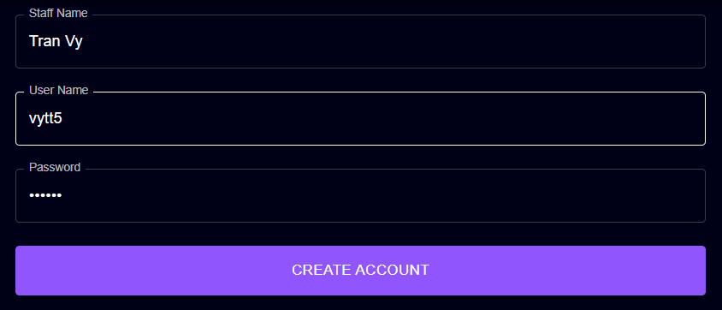
2.6 | Giao diện | Thiết kế | Đúng bản thiết kế | DONE
3 | Chỉnh sửa thông tin cá nhân
3.1 | Để trống |  | Lấy thông tin trước khi chỉnh sửa | DONE
3.2 | Nhập số điện thoại không đủ 10 chữ số và không bắt đầu bằng 0 | 123456789 | - Thông báo lỗi số điện thoại phải có 10 chữ số và phải bắt đầu bằng 0 - Yêu cầu nhập lại | DONE
 | 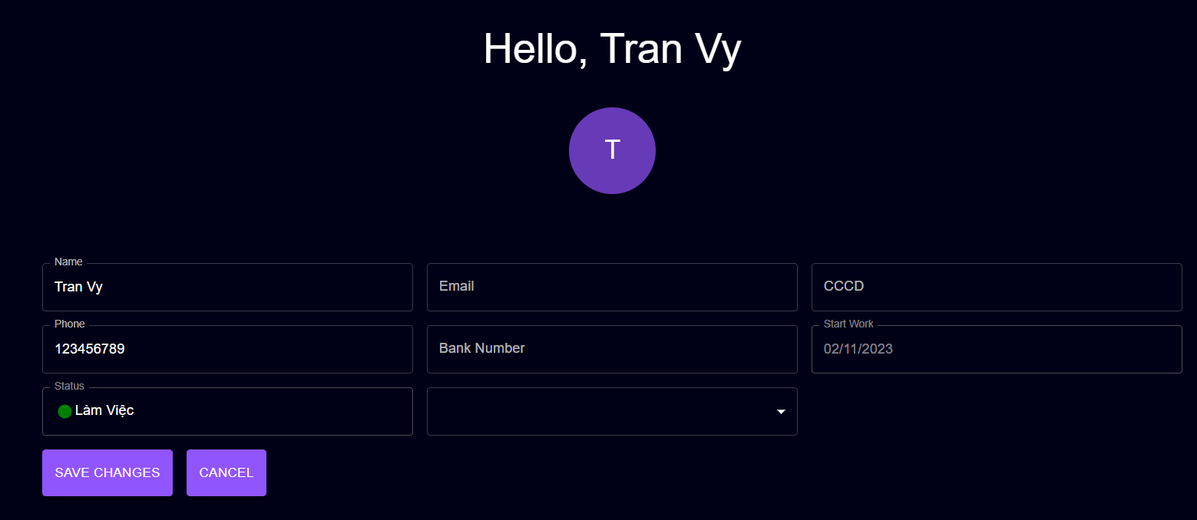
3.3 | Nhập số CCCD không đủ 12 chữ số | 12345678956 | - Thông báo lỗi số căn cước công dân phải có 12 chữ số - Yêu cầu nhập lại | DONE
 | 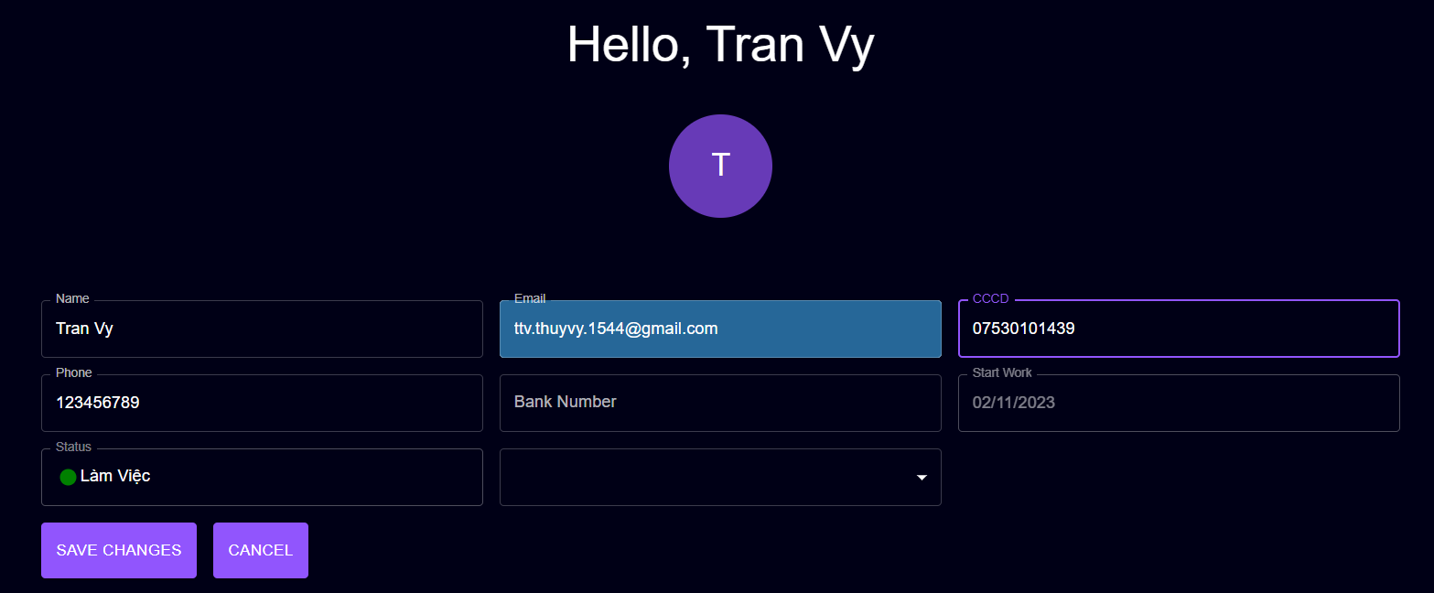
3.4 | Nhập email không đúng định dạng | ttv.thuyvy.1544 | - Thông báo lỗi không đúng định dạng email - Yêu cầu nhập lại | DONE
 | 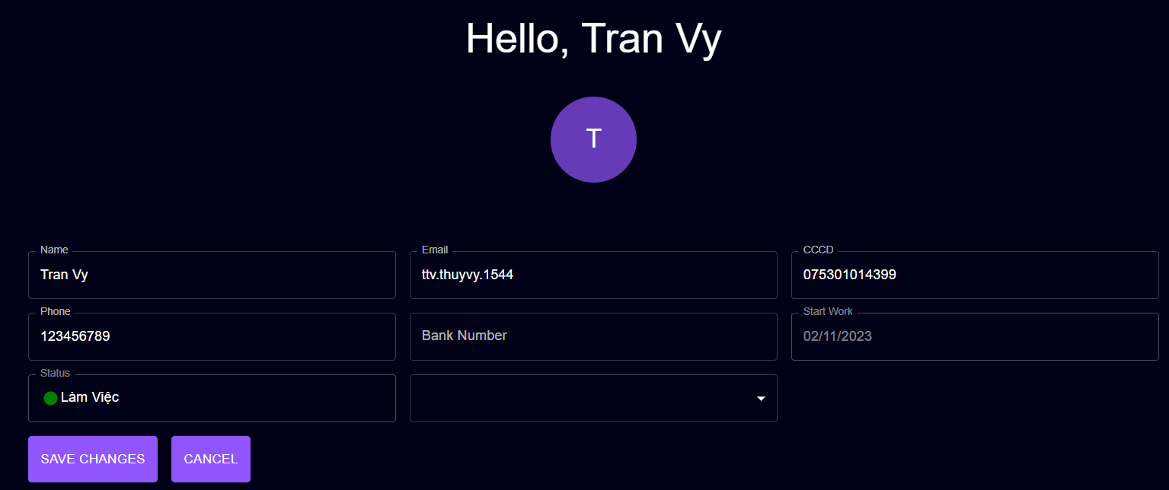
3.5 | Nhập đúng thông tin | ('0373162586","075301014372","ttv.thuyvy.1544@gmail.com") | - Thông báo cập nhật thông tin thành công - Hiển thị các thông tin đã chỉnh sửa | DONE
 | 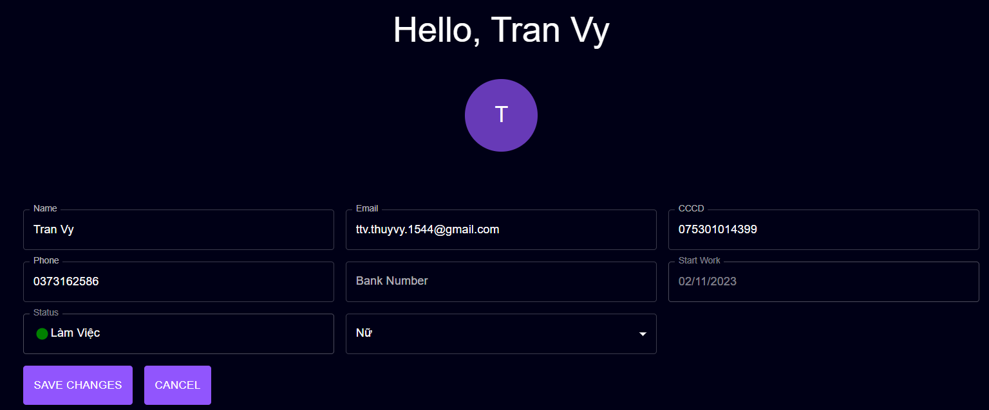
3.6 | Giao diện | Thiết kế | Đúng bản thiết kế | DONE
4 | Thêm sản phẩm
4.1 | Để trống |  | - Thông báo yêu cầu nhập | DONE
 | 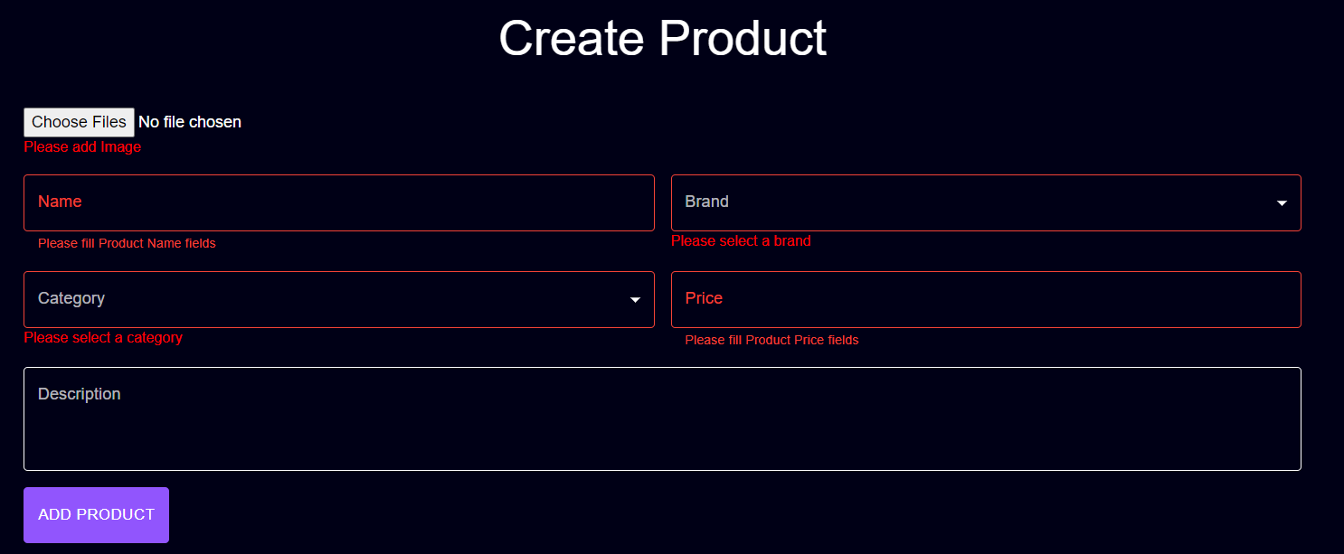
4.2 | Chọn file đuôi định dạng ảnh sản phẩm (chọn 1 hoặc nhiều ảnh) | sneaker.jpg | - Hiển thị hình ảnh phía dưới phần choose image | DONE
 | 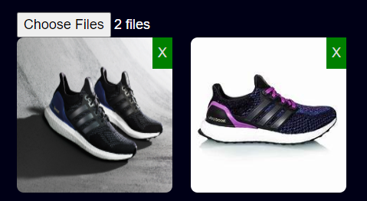
4.3 | Chọn ảnh không phải định dạng file ảnh | 1.txt | - Không hiển thị hình ảnh - Thông báo lỗi - Yêu cầu input ảnh khác | DONE

4.4 | Nhập tên sản phẩm | Ultraboost | - Thông báo lỗi khi tên sản phẩm trùng - Yêu cầu nhập lại | DONE
 | 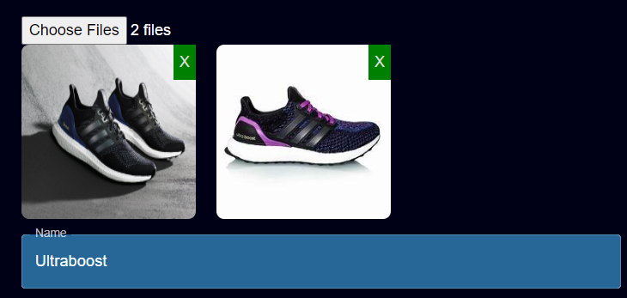
4.5 | Chọn thương hiệu của sản phẩm | "Nike", "Adidas" | - Dữ liệu của bảng Brand hiển thị chọn | DONE
 | 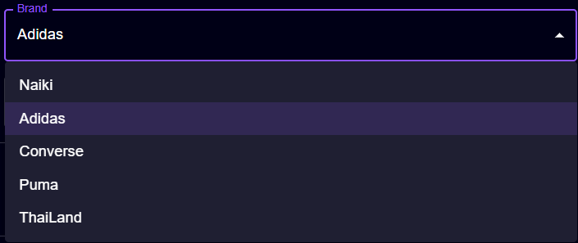
4.6 | Chọn loại của sản phẩm | "Ultraboost" | - Dữ liệu của bảng Category được hiển thị | DONE
 | 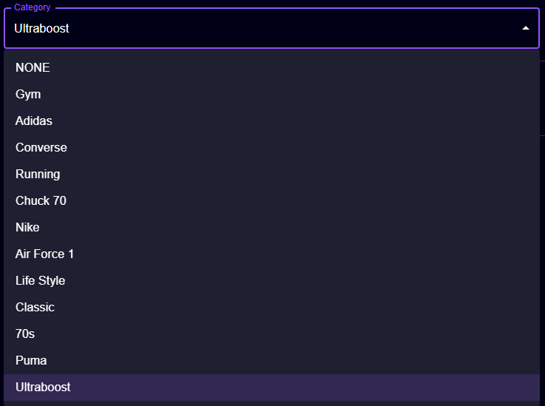
4.7 | Nhập giá bán sản phẩm | "abc","123" | - Không thể nhập chữ và số âm, chỉ có thể nhập số | DONE

4.8 | Nhập đúng tất cả các thông tin | "Test3, Adidas, Running, 200, Mô tả sp" | - Thông báo create new product success | DONE
 | 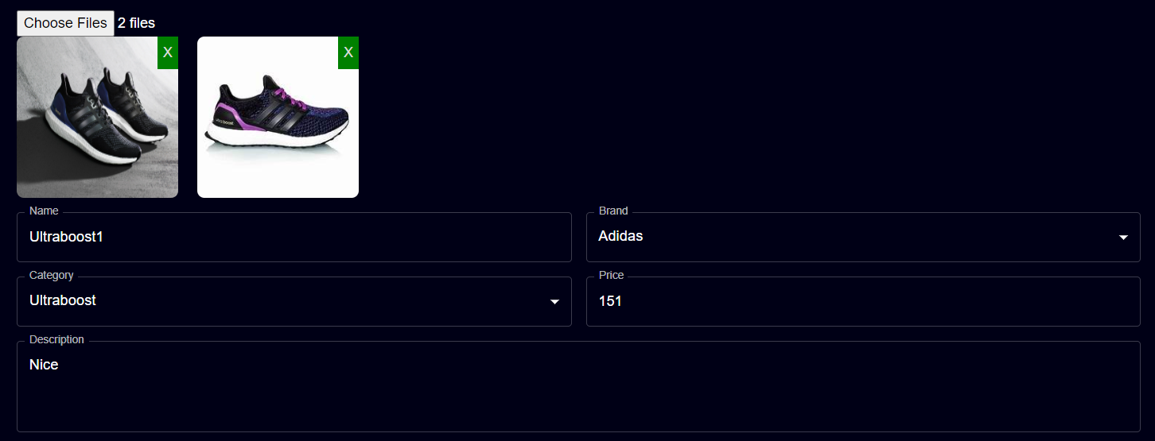
4.9 | Giao diện | Thiết kế | Đúng bản thiết kế | DONE
5 | Tạo nhà cung cấp
5.1 | Để trống |  | - Thông báo yêu cầu nhập | DONE
 | 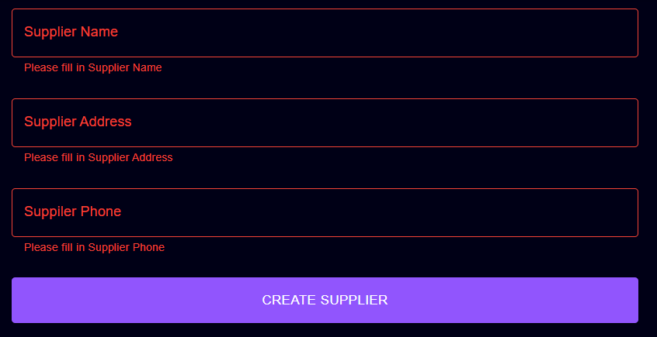
5.2 | Nhập số điện thoại nhà cung cấp không đủ 10 chữ số và không bắt đầu bằng 0 | 123 | - Thông báo lỗi số điện thoại phải có 10 chữ số và bắt đầu bằng 0 - Yêu cầu nhập lại | DONE
 | 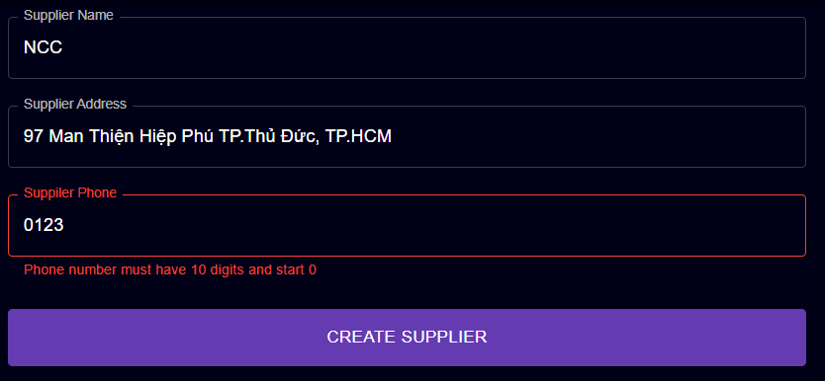
5.3 | Nhập tên nhà cung cấp đã tồn tại | Ananas | - Thông báo lỗi tên nhà cung cấp đã tồn tại - Yêu cầu nhập lại | DONE
 | 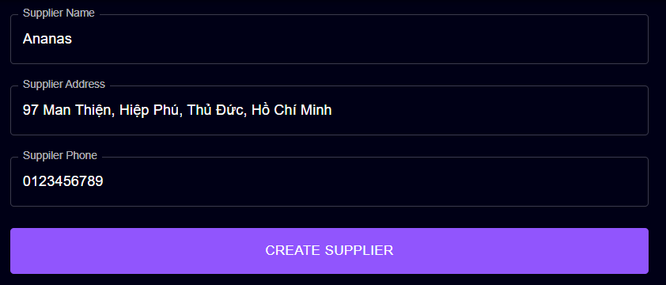
5.6 | Nhập đúng thông tin | ('Bom","99 Man Thiện","0373162586") | - Thông báo tạo thành công - Chuyển người dùng về trang quản lý nhà cung cấp | DONE
 | 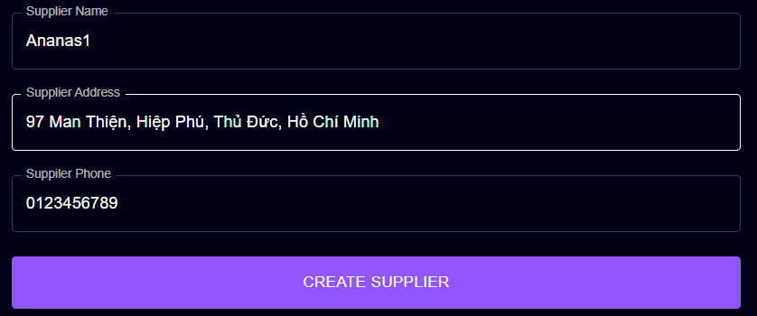
5.7 | Giao diện | Thiết kế | Đúng bản thiết kế | DONE
6 | Tạo mã khuyến mãi
6.1 | Để trống |  | - Thông báo yêu cầu nhập | Đã fix hiển thị thông báo
 | 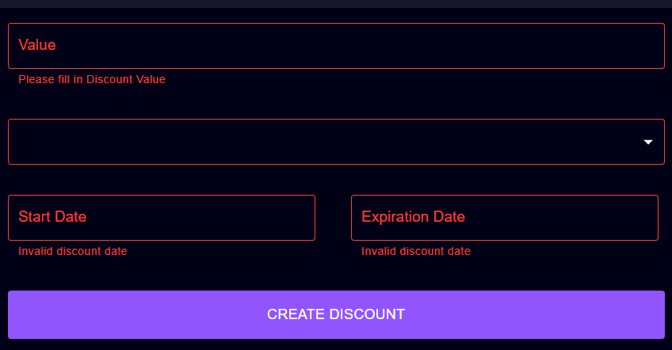
6.2 | Nhập giá trị value không phải số | "avc" | - Giao diện không hiển thị | DONE

6.3 | Nhập giá trị value là số trong khoảng 0 => 100 | -1, 101 | - Thông báo lỗi giá trị không xác định giá trị value nằm trong [0,100] - Yêu cầu nhập lại | DONE
 | 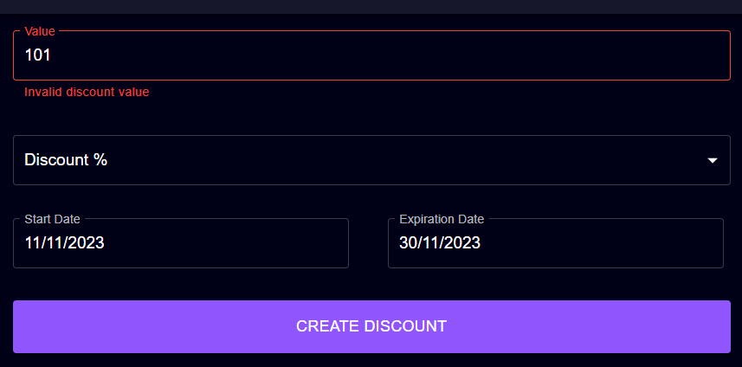
6.4 | Chọn thể loại discount | Discount $, Discount % | - Hiển thị danh sách dạng Combobox - Chọn và hiển thị giá trị | DONE
 | 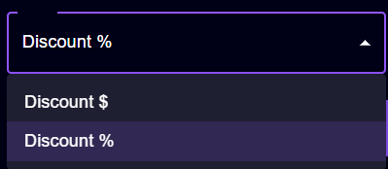
6.5 | Chọn ngày hoặc nhập ngày quá khứ hoặc hôm nay | 29/09/2022, 15/10/2023 | - Thông báo date Không hợp lệ - Yêu cầu chọn lại | DONE

6.5 | Chọn ngày hoặc nhập ngày quá khứ hoặc hôm nay | 25/10/2023, 15/10/2023 | - Thông báo date Không hợp lệ - Yêu cầu chọn lại | DONE
 | 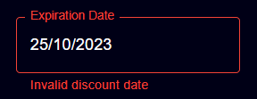 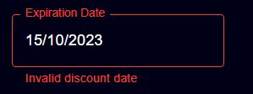
6.6 | Chọn hạn sử dụng nhỏ hơn ngày bắt đầu | 18/11/2023, 14/11/2023 | - Thông báo date Không hợp lệ - Yêu cầu chọn lại | DONE
 | 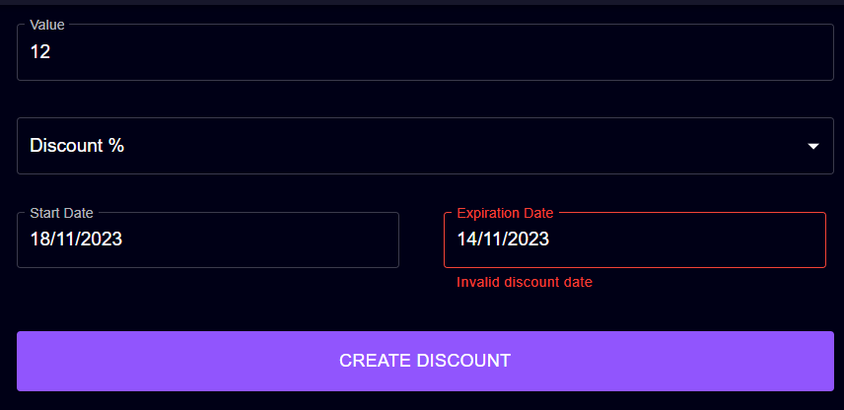
6.7 | Dữ liệu đúng | "12, Discount %, 18/11/2023, 19/11/2023" | - Thông báo tạo mã khuyến mãi thành công - Chuyển người dùng về trang quản lý khuyến mãi | 90%
 | 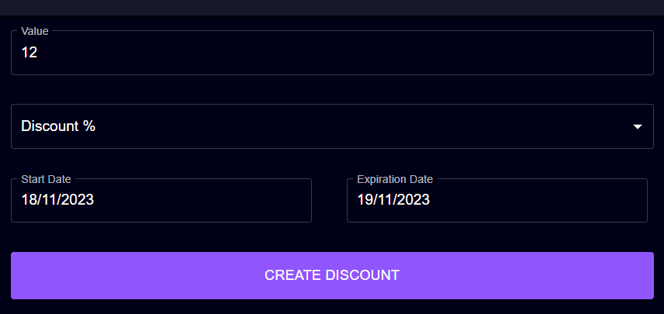
6.7 | Giao diện | Thiết kế | Đúng bản thiết kế | DONE
7 | Tạo loại sản phẩm
7.1 | Để trống |  | - Thông báo yêu cầu nhập | DONE

7.2 | Nhập tên loại sản phẩm trùng | "Adidas" | - Thông báo tên loại sản phẩm trùng - Yêu cầu nhập lại | DONE

7.3 | Chọn loại sản phẩm cha | Adidas | -Hiển thị theo dạng danh sách Combobox | DONE
 | 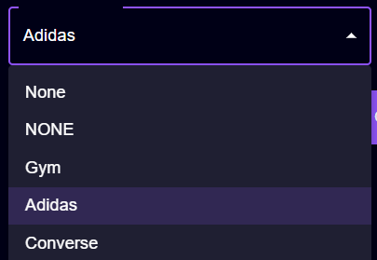
7.4 | Nhập đúng dữ liệu | "Air Max, Nike" | - Thông báo tạo category thành công | DONE
 | 
7.5 | Giao diện | Thiết kế | Đúng bản thiết kế | DONE
8 | Tạo thương hiệu sản phẩm
8.1 | Để trống |  | - Thông báo yêu cầu nhập | DONE
 | 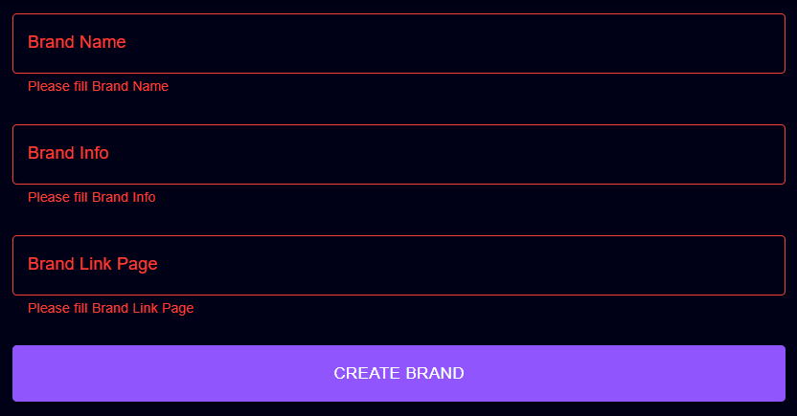
8.2 | Nhập tên thương hiệu sản phẩm trùng | "Adidas" | - Thông báo tên thương hiệu sản phẩm trùng - Yêu cầu nhập lại | DONE

8.3 | Nhập đúng dữ liệu | "Bom, Hợp đồng, link" | - Thông báo tạo brand thành công | DONE
 | 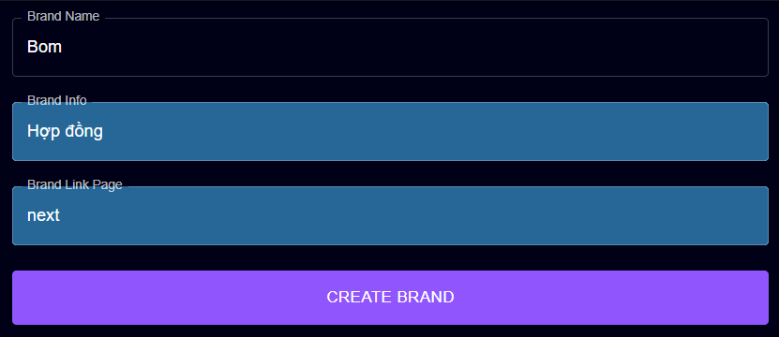
8.4 | Giao diện | Thiết kế | Đúng bản thiết kế | DONE
9 | Tạo lô sản phẩm
9.1 | Để trống |  | Thông báo yêu cầu nhập | 90%
 | 
9.2 | Nhập tên lô sản phẩm trùng | "Lô 12" | - Thông báo tên lô sản phẩm trùng - Yêu cầu nhập lại | DONE

9.3 | Nhập số lượng sản phẩm bằng 0 | 0 | - Thông báo số lượng sản phẩm phải lớn hơn 0 | DONE
 | 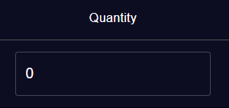
9.4 | Nhập giá nhập sản phẩm là 0 | 0 | - Thông báo giá nhập sản phẩm phải lớn hơn 0 | DONE
 | 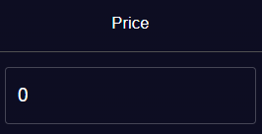
9.5 | Chọn 2 sản phẩm cùng id và cùng size | 31 | - Thông báo sản phẩm bị trùng size | DONE

9.6 | Nhập dữ liệu đúng | "Nike, Lô 15, 29,10,30, 30, 20, 25" | - Thông báo tạo lô hàng thành công | DONE
 | 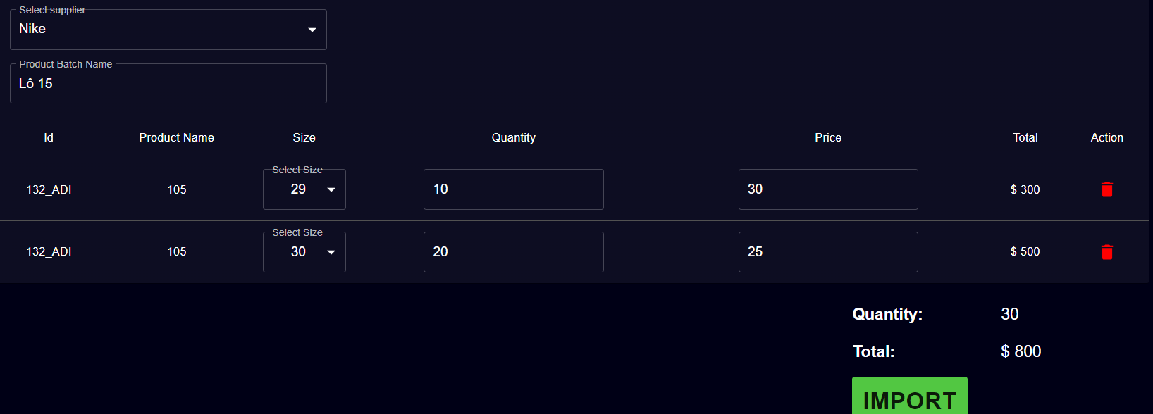
9.7 | Giao diện | Thiết kế | Đúng bản thiết kế | DONE
10 | Áp dụng sản phẩm khuyến mãi
10.1 | Để trống |  | Thông báolỗi | DONE
 | 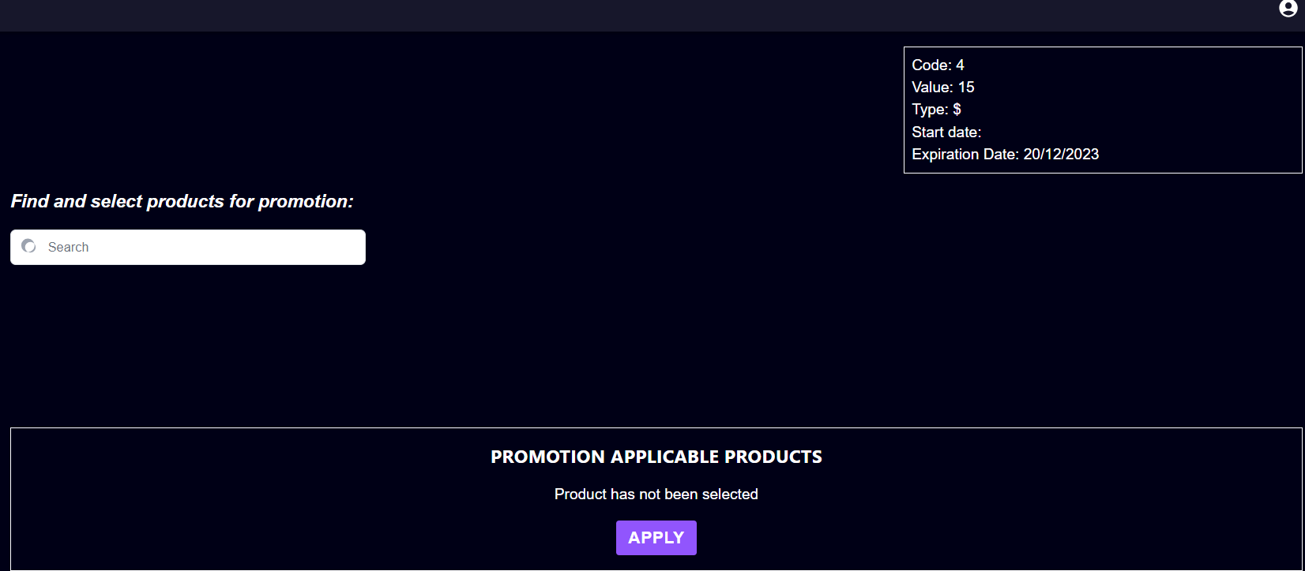
10.2 | Tìm kiếm sản phẩm | "Caven" | - Dữ liệu của bảng tìm kiếm sản phẩm được hiển thị | DONE
 | 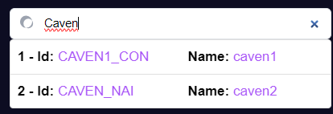
10.3 | Chọn nhà cung cấp | "Ananas" | -Hiển thị theo dạng danh sách Combobox | DONE
 | 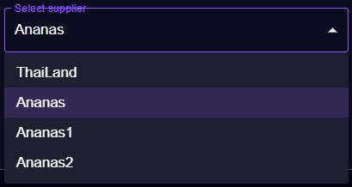
10.4 | Chọn sản phẩm trùng | Id: GIAYNIKE12_ADI | `- Thông báo sản phẩm áp dụng trùng | DONE
 | 
10.5 | Chọn sản phẩm đúng |  | Thông báo áp dụng khuyến mãi cho sản phẩm thành công | DONE

10.6 | Giao diện | Thiết kế | Đúng bản thiết kế | DONE
11 | Tạo size cho sản phẩm
11.1 | Để trống |  | Thông báo yêu cầu nhập | DONE
 | 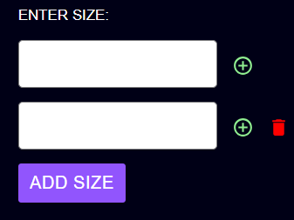
11.2 | Nhập size đã tồn tại | 12 | `- Thông báo size đã tồn tại | DONE
 | 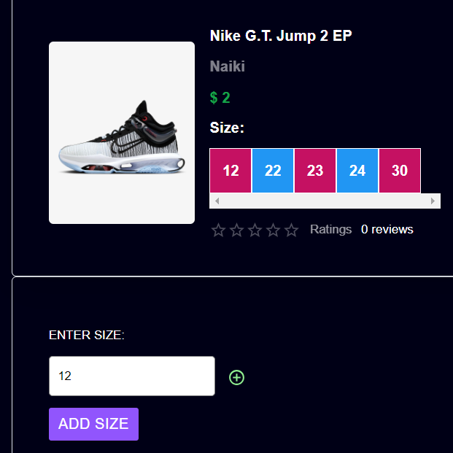
11.3 | Nhập 1 size tồn tại và 1 size chưa tồn tại | 12, 25 | `- Thông báo size đã tồn tại - Thông báo thêm size thành công | 90%
 | 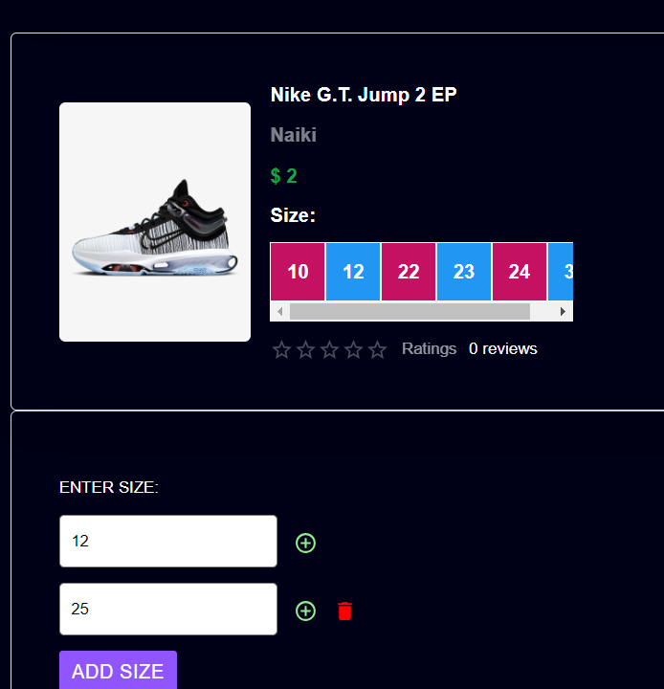 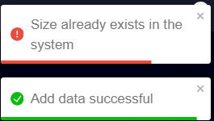
11.4 | Nhập đúng | 26 | - Thông báo thêm size thành công | DONE
 | 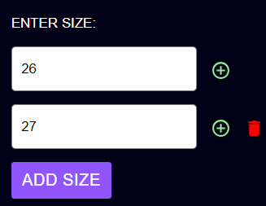 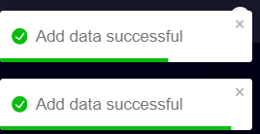
11.5 | Giao diện | Thiết kế | Đúng bản thiết kế | DONE
12 | Cập nhật sản phẩm
12.1 | Để trống input Name, Description và cho input Price là 0 | 0 | - Thông báo cập nhật thành công - Thông tin sản phẩm vẫn giữ nguyên mà không có bất cứ thay đổi nào | DONE
 | 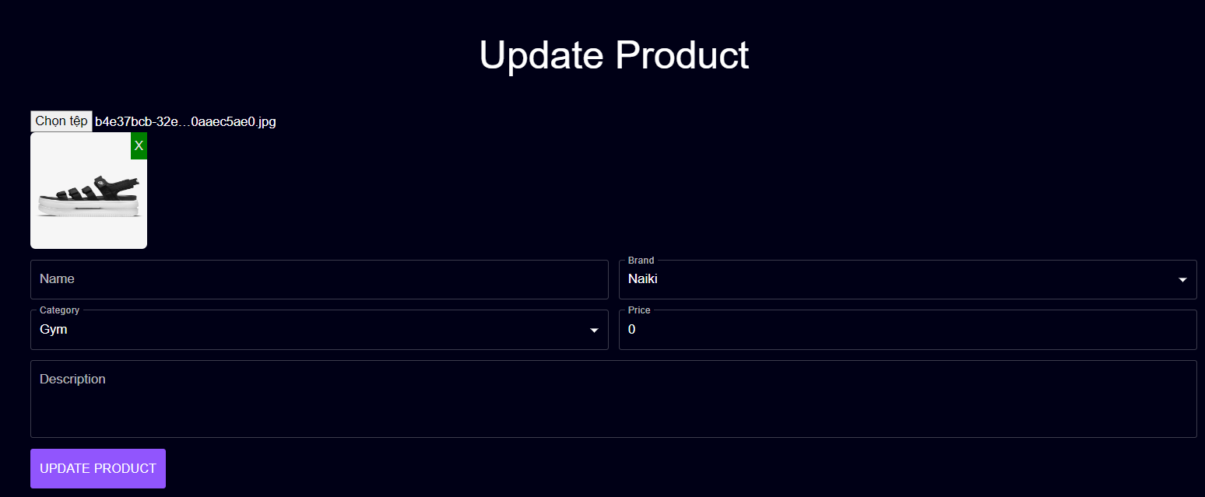
12.2 | Chọn thể loại | "Air Force 1" | -Hiển thị theo dạng danh sách Combobox | DONE
 | 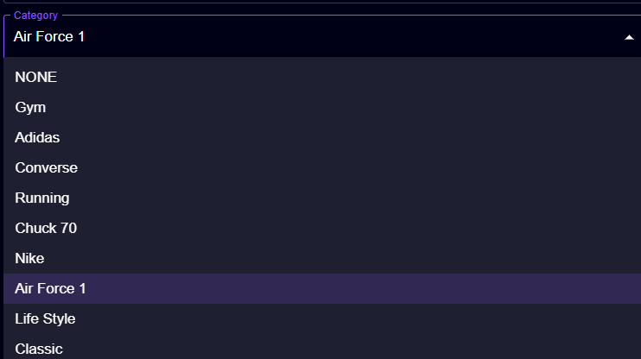
12.3 | Chọn thương hiệu của sản phẩm | "Adidas" | -Hiển thị theo dạng danh sách Combobox | DONE
 | 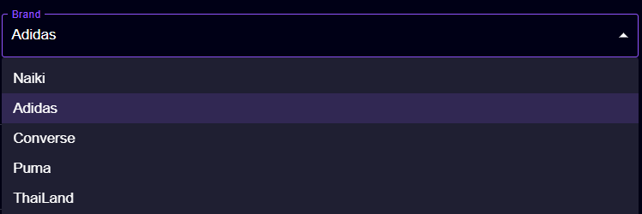
12.4 | Chọn file không phải định dạng ảnh | "Bai5.cpp" | - Không hiển thị ảnh - Thông báo lỗi | DONE
 | 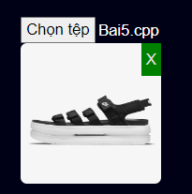
12.5 | Nhập tên trùng với những sản phẩm trước đó | "Nike Icon Classic" | - Thông báo lỗi - Yêu cầu nhập lại | DONE

12.6 | Dữ liệu đúng | Chọn thêm 2 file đúng định dạng ảnh | - Thông báo cập nhật thành công | DONE
 | 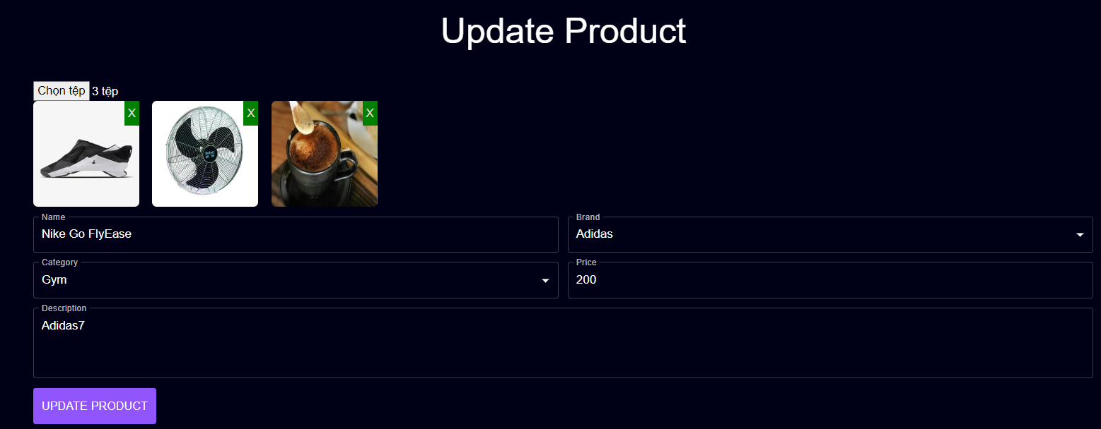
12.7 | Giao diện | Thiết kế | Đúng bản thiết kế | DONE
13 | Cập nhật nhà cung cấp
13.1 | Để trống |  | - Yêu cầu nhập lại | DONE
 | 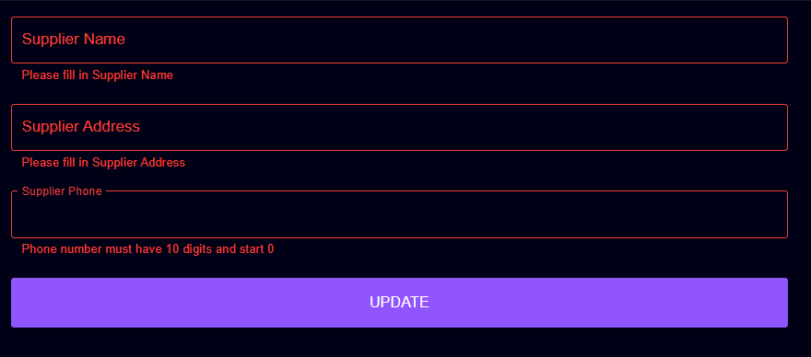
13.2 | Nhập số điện thoại nhà cung cấp không đủ 10 chữ số và không bắt đầu bằng 0 | 0123 | - Yêu cầu nhập lại | DONE

13.3 | Nhập tên nhà cung cấp đã tồn tại | Ananas | - Thông báo lỗi tên nhà cung cấp đã tồn tại | DONE

13.4 | Nhập dữ liệu đúng | "GymAnanas","Phạm Văn Đồng", "0123456888" | - Thông báo thành công | DONE
 | 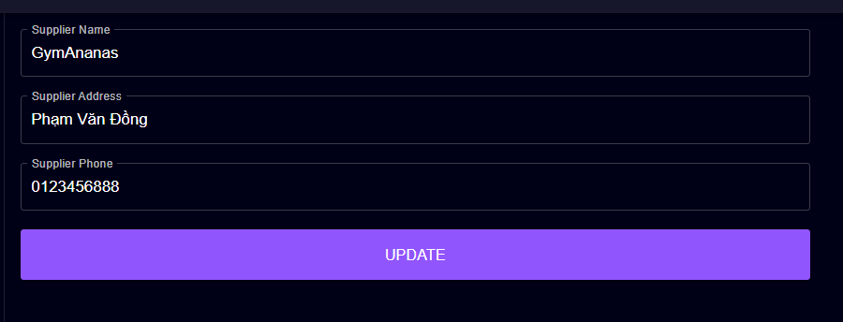
13.5 | Giao diện | Thiết kế | Đúng bản thiết kế | DONE
14 | Cập nhật thể loại
14.1 | Để trống |  | - Yêu cầu nhập lại | DONE

14.2 | Chọn thể loại | "NONE" | -Hiển thị theo dạng danh sách Combobox | DONE

14.3 | Giao diện | Thiết kế | Đúng bản thiết kế | DONE
15 | Quên mật khẩu
15.1 | Để trống |  | Thông báo yêu cầu nhập | DONE
 | 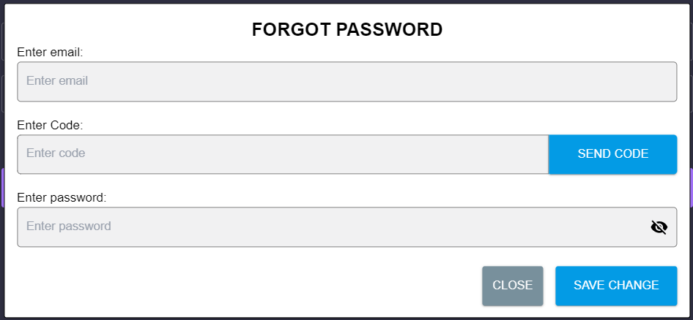
15.2 | Nhập sai định dạng mail | "1" | - Yêu cầu nhập lại | DONE

15.3 | Nhập mật khẩu dưới 6 kí tự | 1 kí tự | - Yêu cầu nhập lại | DONE

15.4 | Nhập email chưa có trong hệ thống | "huynhthanh@gmail.com" | - Thông báo email không tồn tại trong hệ thống | DONE

15.5 | Nhập email đã tồn tại trong hệ thống | "huynhthanhphong.str@gmail.com" | - Thông báo gửi mail thành công | DONE

15.6 | Nhập đúng dữ liệu | "huynhthanhphong.str@gmail.com","267300", "123456" | - Thông báo đổi mật khẩu thành công | DONE
 | 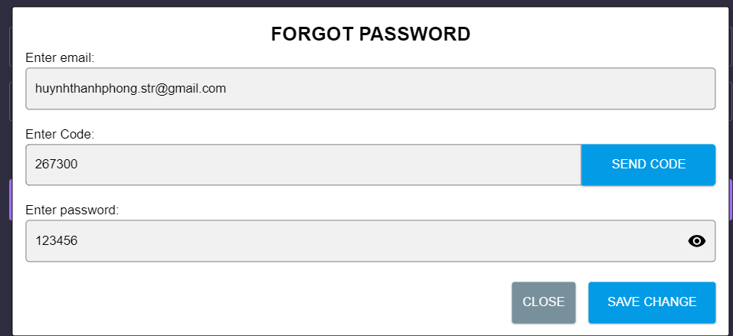
15.7 | Giao diện | Thiết kế | Đúng bản thiết kế | DONE
16 | Đổi mật khẩu
16.1 | Để trống |  | - Yêu cầu nhập lại | DONE
 | 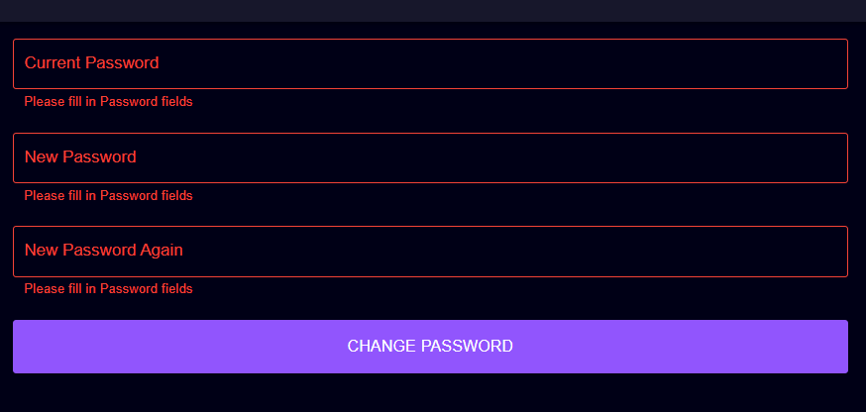
16.2 | Nhập mật khẩu dưới 6 kí tự | Nhập 3 cái input ít hơn 6 kí tự | - Yêu cầu nhập lại | DONE

16.3 | Nhập sai mật khẩu hiện tại | "123457" | - Thông báo nhập sai mật khẩu hiện tại | DONE

16.4 | Nhập mật khẩu mới không khớp | 2 mật khẩu mới không khớp | - Thông báo mật khẩu mới không khớp | DONE

16.5 | Nhập đúng | "123456", "123457", "123457" | - Thông báo đổi mật khẩu thành công | DONE

16.6 | Giao diện | Thiết kế | Đúng bản thiết kế | DONE

Customer
CASE | CHỨC NĂNG | DỮ LIỆU MẪU | KẾT QUẢ MONG ĐỢI | TÌNH TRẠNG
1 | Chỉnh sửa thông tin cá nhân
1.1 | Để trống |  | - Yêu cầu nhập lại | DONE
 | 
1.2 | Nhập số điện thoại không đúng định dạng | "038662842", "03866284222", "1396628421" | - Yêu cầu nhập lại | DONE
 | 
1.3 | Nhập đúng dữ liệu | "Huỳnh Thanh Phong","0396628421" | - Thông báo thành công
 | 
1.4 | Giao diện | Thiết kế | Đúng bản thiết kế | DONE
2 | Thêm địa chỉ nhận hàng
2.1 | Để trống |  | - Yêu cầu nhập lại | DONE
 | 
2.2 | Nhập số điện thoại không đúng định dạng | "038662842", "03866284222", "1396628421" | - Yêu cầu nhập lại | DONE

2.3 | Nhập đúng dữ liệu |  | - Thông báo thành công | DONE
 | 
2.4 | Giao diện | Thiết kế | Đúng bản thiết kế | DONE
3 | Hủy đơn
3.1 | Chọn CONFIRM |  | - Hiển thị thông báo thành công | DONE
 | 
3.2 | Giao diện | Thiết kế | Đúng bản thiết kế | DONE
4 | Check out
4.1 | Số lượng sản phẩm vượt quá số lượng trong lô | 1000 | - Hiển thị thông báo lỗi | DONE
 | 
4.2 | Nhập dữ liệu đúng |  | Đi đến màn hình order | DONE
 | 
4.3 | Giao diện | Thiết kế | Đúng bản thiết kế | DONE
5 | Đặt hàng
5.1 | Để trống |  |  | DONE
 | 
5.2 | Chọn chi tiết giao hàng | "97 Man Thiện, 123, 97 Man Thiện, Phường Phúc Xá, Quận Ba Đình, thành phố Hà Nội" | - Hiển thị bảng địa chỉ | DONE

5.3 | Chọn thêm địa chỉ |  | - Hiển thị modal thêm địa chỉ - Hiển thị thông báo thành công khi nhấn save | DONE
 | 
5.4 | Nhập số điểm | 12000 |  | DONE
 | 
5.5 | Khi chọn xác nhận |  | - Hiển thị thông báo thành công | DONE

5.6 | Giao diện | Thiết kế | Đúng bản thiết kế | DONE

